Solicitud gráfica
 | Área: | Ciencias Naturales |  |  | Fecha:
 | Grado: | 11
 | Título del tema: | Los hidrocarburos |  |  | ¿Cuaderno de estudio o recurso? | Recurso
 | Editor: | Lyz Marcela Bernal Gómez |  |  | Motor del recurso | M5A

 | Código guión o recurso: | CN_11_11_REC_100 | ← Para determinar este código, visite la hoja de Ayuda
 |  |  |  |  | ESPECIFICACIÓN DE ARCHIVOS A ENTREGAR
Núm. | Archivo Shutterstock o ruta en web | Imagen para: | Tipo | Formato | Nombre imagen SMALL | Tamaño imagen SMALL | Nombre imagen ZOOM | Tamaño imagen ZOOM | Descripción | Observaciones
IMG01 | Ver descripcioón y observaciones | Recurso M5A | Ilustración |  | CN_11_11_REC_100_IMG01n.png | 286 x 286 px | CN_11_11_REC_100_IMG01a.png | 500 x 500 px |  | Realizar ilustración igual a imagen guía.
IMG02 | Ver descripcioón y observaciones | Recurso M5A | Ilustración |  | CN_11_11_REC_100_IMG02n.png | 286 x 286 px | CN_11_11_REC_100_IMG02a.png | 500 x 500 px |  | Realizar ilustración igual a imagen guía.
IMG03 | Ver descripcioón y observaciones | Recurso M5A | Ilustración |  | CN_11_11_REC_100_IMG03n.png | 286 x 286 px | CN_11_11_REC_100_IMG03a.png | 500 x 500 px | 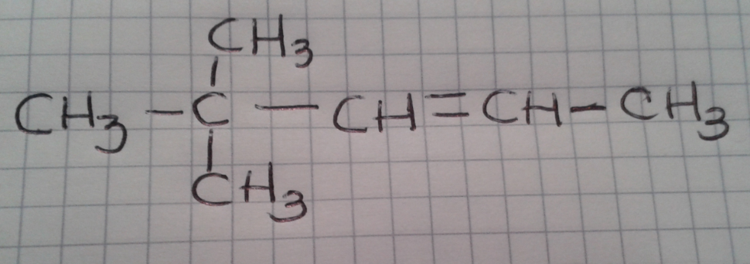 | Realizar ilustración igual a imagen guía.
IMG04 | Ver descripcioón y observaciones | Recurso M5A | Ilustración |  | CN_11_11_REC_100_IMG04n.png | 286 x 286 px | CN_11_11_REC_100_IMG04a.png | 500 x 500 px |  | Realizar ilustración igual a imagen guía.
IMG05 | Ver descripcioón y observaciones | Recurso M5A | Ilustración |  | CN_11_11_REC_100_IMG05n.png | 286 x 286 px | CN_11_11_REC_100_IMG05a.png | 500 x 500 px |  | Realizar ilustración igual a imagen guía.
IMG06 | Ver descripcioón y observaciones | Recurso M5A | Ilustración |  | CN_11_11_REC_100_IMG06n.png | 286 x 286 px | CN_11_11_REC_100_IMG06a.png | 500 x 500 px |  | Realizar ilustración igual a imagen guía.

